enero 2021

Lista de Precios a enero 2021
Proyecto Madrigal 5
# APTO | Area Neta |  | Area Bruta |  | Terraza |  | Area Total |  | Jardín |  | Nivel | Precios
Site Plan del Proyecto
Edificio A
1A | 89.74 | mts2 | 104.59 | mts2 | 4.20 | mts2 | 108.79 | mts2 | 13.70 | mts2 | 1ro | VENDIDO
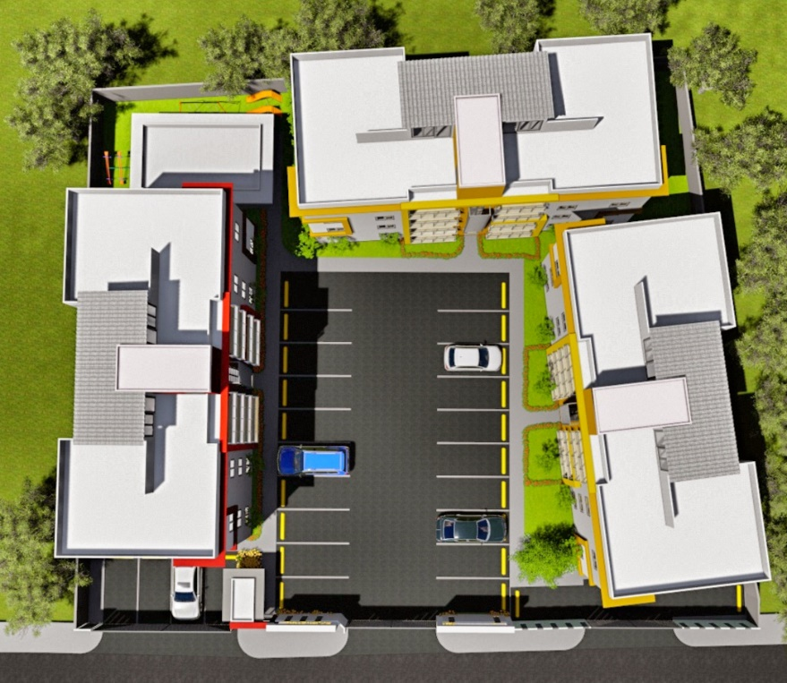
Edif B
Parqueos
Gazebo y Area Infantil
2A | 89.74 | mts2 | 101.72 | mts2 | 4.20 | mts2 | 105.92 | mts2 | 13.70 | mts2 | 1ro | $3,200,000.00
3A | 86.45 | mts2 | 98.43 | mts2 |  |  | 98.43 | mts2 |  |  | 2do | VENDIDO
4A | 86.45 | mts2 | 99.63 | mts2 |  |  | 99.63 | mts2 |  |  | 2do | $3,025,000.00
5A | 86.45 | mts2 | 98.45 | mts2 |  |  | 98.45 | mts2 |  |  | 3ro | $2,950,000.00
6A | 86.45 | mts2 | 97.95 | mts2 |  |  | 97.95 | mts2 |  |  | 3ro | $2,950,000.00
7A | 86.45 | mts2 | 97.95 | mts2 | 13.35 | mts2 | 111.30 | mts2 |  |  | 4to | $3,200,000.00
8A | 86.45 | mts2 | 97.95 | mts2 | 13.35 | mts2 | 111.30 | mts2 |  |  | 4to | $3,200,000.00
Edificio B
1B | 89.74 | mts2 | 101.24 | mts2 | 4.20 | mts2 | 105.44 | mts2 | 13.63 | mts2 | 1ro | $3,200,000.00
2B | 89.74 | mts2 | 101.24 | mts2 | 4.20 | mts2 | 105.44 | mts2 | 13.63 | mts2 | 1ro | $3,150,000.00
3B | 86.45 | mts2 | 97.95 | mts2 |  |  | 97.95 | mts2 |  |  | 2do | $3,025,000.00
4B | 86.45 | mts2 | 97.95 | mts2 |  |  | 97.95 | mts2 |  |  | 2do | $2,950,000.00
5B | 86.45 | mts2 | 97.95 | mts2 |  |  | 97.95 | mts2 |  |  | 3ro | $2,950,000.00
6B | 86.45 | mts2 | 99.95 | mts2 |  |  | 99.95 | mts2 |  |  | 3ro | $2,900,000.00
7B | 86.45 | mts2 | 99.95 | mts2 | 13.35 | mts2 | 113.30 | mts2 |  |  | 4to | $3,200,000.00
8B | 86.45 | mts2 | 97.95 | mts2 | 13.35 | mts2 | 111.30 | mts2 |  |  | 4to | $3,150,000.00
Edif A
Edif C
Edificio C
1C | 89.74 | mts2 | 101.24 | mts2 | 4.20 | mts2 | 105.44 | mts2 | 13.00 | mts2 | 1ro | VENDIDO
2C | 89.74 | mts2 | 101.24 | mts2 | 4.20 | mts2 | 105.44 | mts2 | 13.00 | mts2 | 1ro | VENDIDO
3C | 86.45 | mts2 | 97.95 | mts2 |  |  | 97.95 | mts2 |  |  | 2do | $3,025,000.00
4C | 86.45 | mts2 | 97.95 | mts2 |  |  | 97.95 | mts2 |  |  | 2do | $3,025,000.00
5C | 86.45 | mts2 | 97.95 | mts2 |  |  | 97.95 | mts2 |  |  | 3ro | VENDIDO
6C | 86.45 | mts2 | 97.95 | mts2 |  |  | 97.95 | mts2 |  |  | 3ro | VENDIDO
7C | 86.45 | mts2 | 97.95 | mts2 | 13.35 | mts2 | 111.30 | mts2 |  |  | 4to | $3,200,000.00 | 1er. Nivel Incluye terraza abierta de +/- 14.5 M2 en area cerrada
8C | 86.45 | mts2 | 97.95 | mts2 | 13.35 | mts2 | 111.30 | mts2 |  |  | 4to | $3,200,000.00 | 4to. Nivel con terraza techada de 14 m2 en 5to. Nivel

SEPARACION: RD$ 10,000.00

INICIAL: | 20% durante proceso de construcción.
 | Resto Contra Entrega

ENTREGA: 1ER.SEMESTRE 2022

